상품제안서
아남 개별 멀티탭 6구 (국내제조) | 상품코드: F33057

 |  |  |  |  |  |  | 02-412-0044 | www.easy1.co.kr
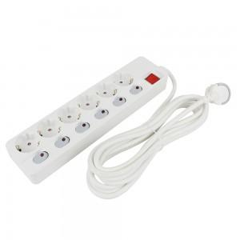

【상세/제작정보】 | 입수 12개당 배송비 5000원 VAT별도 입니다.

【인쇄/포장옵션】 | 레이저, 컬러필름인쇄 / 블리스터박스

【공급단가】 | 수량 | 50~ | 100~ | 500~ | 1,000~ | 2,000~
*VAT별도 | 개별멀티탭 6구 1.5M | 24,000원 | 23,610원 | 23,040원 | 22,460원 | 22,080원
 | 개별멀티탭 6구 3M | 26,120원 | 25,700원 | 25,080원 | 24,450원 | 24,030원
 | 개별멀티탭 6구 5M | 30,000원 | 29,520원 | 28,800원 | 28,080원 | 27,600원

【상품 URL】 | https://easy1.co.kr:443/src/goods_detail.php?gdno=33057

